Run_Code


Module Work
Challenge Work

Hello,
I wanted to have a little fun.
VBA will automatically open for you! (ensure your macro security is set to all)
I created this page to run each sub, close VBA, as well as save/close the active workbook!
Enjoy!

Image
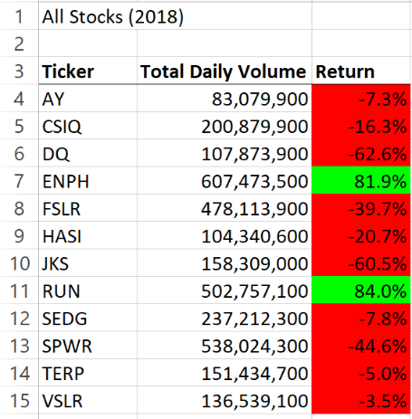
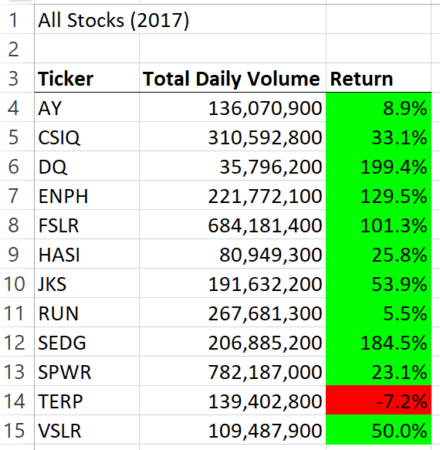
Total Daily Value and Return
2017 to 2018 Comparison

